INDICE
GUIA PARA DILIGENCIAR EL INFORME 32-CALIFICACIÓN Y GRADUACIÓN DE CRÉDITOS Y DERECHOS DE VOTO.

DESCRIPCIÓN DEL INFORME
ASPECTOS GENERALES

CARATULA
PROYECTO DETERMINACIÓN DE DERECHOS DE VOTO
PASIVOS CALIFICACIÓN Y GRADUACIÓN DE CRÉDITOS
CONSOLIDADO INVENTARIO DE ACTIVOS

DESCRIPCIÓN DEL INFORME
INFORME 32-CALIFICACIÓN Y GRADUACIÓN DE CRÉDITOS Y DERECHOS DE VOTO.

 |  | VOLVER

Informe requerido a las sociedades que fueron admitidas a un proceso de recuperación (Ley 550 de 1999, Ley 1116 de 2006, Ley 1676 de 2013, decreto 400 de 2014, decreto 1074 de 2015, decreto Ley 560 de 2020, decreto Ley 772 de 2020, decreto 806 de 2020, decreto 842 de 2020 decreto 1332 de 2020 y decreto 1736 de 2020). El cual se autoriza el envío con fecha de corte al día anterior a la apertura del proceso de reorganización.

El diligenciamiento del informe debe realizarse en el aplicativo Storm User y el envío del archivo generado (Extensión STR) a través de la página de esta Entidad, mediante el Módulo Storm siguiente ruta: https://www.supersociedades.gov.co/delegatura_aec/informes_empresariales/Paginas/storm.aspx

El informe está compuesto por los siguientes formularios:

30102 | Carátula
3819 | Proyecto determinación de derechos de voto
3820 | Calificación y graduación de créditos
30103 | Consolidado inventario de activos

ASPECTOS GENERALES
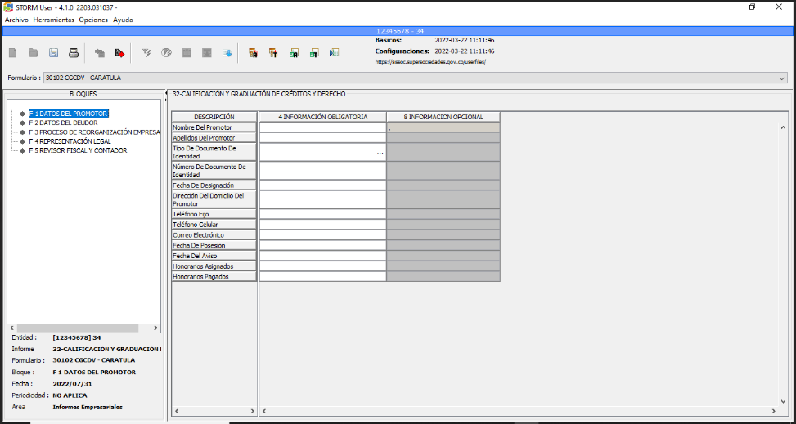
ASPECTOS GENERALES

 | VOLVER

1. DESCARGA DEL APLICATIVO STORM USER
Las Entidades empresariales que son admitidas en un proceso de reorganización deben realizar la descarga del aplicativo STORM USER desde el módulo de STORM que se encuentra disponible en el siguiente vínculo.

Descarga del aplicativo

2. MANUAL DE FUNCIONAMIENTO

El diligenciamiento de la información se realiza en el aplicativo Storm User y el envío del archivo STR a través del Modulo Storm. El manual de funcionamiento de Storm se encuentra disponible en el siguiente vínculo.

Manual del usuario Storm User

3. CIFRAS EN MILES DE PESOS

La información diligenciada deberá registrarse en miles de pesos, esto es, ELIMINANDO LOS TRES ÚLTIMOS DÍGITOS. Ejemplo: Si el valor del rubro es $3.895.426, registre únicamente $3.895

4. DILIGENCIAMIENTO
Para iniciar el proceso del diligenciamiento de la información, STORM User exige una identificación previa antes de exhibir su entorno y permitir trabajar sobre ella. Un inicio de sesión en STORM User implica un proceso de registro y autenticación en el equipo donde se trabaja. La ventana de inicio de sesión presenta un campo denominado: Código de la entidad, corresponde al numero de NIT SIN digito de verificación; Tipo de código, hace referencia a la clase de identificación; Razón social, corresponde al nombre de la sociedad; área, tiene lista desplegable donde se debe elegir "Informes Empresariales".
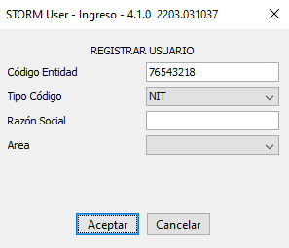

Se debe registrar la sociedad al entrar al aplicativo StormUser, para dar nombre a los archivos propios de la herramienta y de esta manera permitir diligenciar la información de esa sociedad.. Así mismo para que el archivo STR se genere con la debida estructura, es decir, No. del Informe_Nit. de la sociedad_Fecha de Corte. STR (01_83000000_20220712.STR).
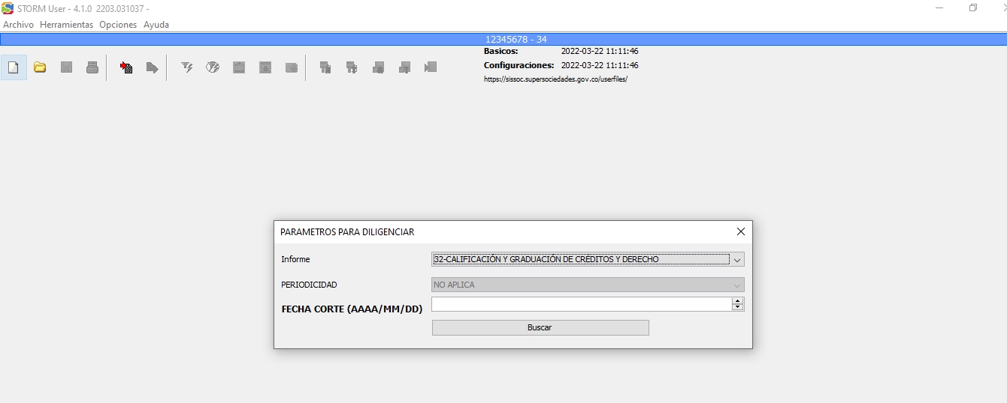

Recuerde que: la FECHA DE CORTE corresponde a un día anterior a la fecha de admisión al proceso de reorganización de la persona jurídica.

Una vez finalizado el proceso anterior, puede iniciar el proceso de diligenciamiento de la información requerida por la sociedad en cada uno de los formularios.

30102 - CARATULA
30102 Carátula

 |  |  |  | VOLVER
Este formulario registra los datos básicos de la Entidad Empresarial en reorganización. Debe tener en cuenta que los datos del promotor que aquí se incluyan deberán corresponder al designado por la entidad, el cual debe estar inscrito en el certificado de existencia y representación legal.

 | Tipo Informe | 32 | 32-CALIFICACIÓN Y GRADUACIÓN DE CRÉDITOS Y DERECHOS DE VOTO.
 | Formulario | 30102 | CARATULA
 | Moneda Informe | 1
 | Entidad
 | Fecha | Día anterior a la fecha de admisión al proceso de reorganización de la persona jurídica.
 | Periodicidad | 1 | NO APLICA

[1] | 0 DATOS DEL PROMOTOR
 |  | 4 | 8
 |  | INFORMACIÓN OBLIGATORIA | INFORMACION OPCIONAL
10 | Nombre Del Promotor | Registre el nombre del auxiliar de la justicia designado por esta entidad | .
20 | Apellidos Del Promotor | Registre los apellidos del auxiliar de la justicia designado por esta entidad
30 | Tipo De Documento De Identidad | Seleccionar la respuesta de la lista desplegable
40 | Número De Documento De Identidad | Registre el número de documento de identidad sin puntos
50 | Fecha De Designación | Corresponde a la fecha del acto administrativo donde fue nombrado el promotor.
60 | Dirección Del Domicilio Del Promotor
70 | Teléfono Fijo
80 | Teléfono Celular
90 | Correo Electrónico
100 | Fecha De Posesión | La que indique el acto administrativo
110 | Fecha Del Aviso | La que indique el acto administrativo
130 | Honorarios Asignados | Los que indique en el acto administrativo
140 | Honorarios Pagados | Los que indique en el acto administrativo

[2] | 0 DATOS DEL DEUDOR
 |  | 4 | 8
 |  | INFORMACIÓN OBLIGATORIA | INFORMACION OPCIONAL
10 | Razón Social | Diligencie la razón social que aparece en el certificado de existencia y representación legal actualizado
20 | Nit | Diligencia el NIT sin el digito de verificación, sin espacios y sin caracteres especiales
30 | Sigla | Diligencie la sigla que aparece en el certificado de existencia y representación legal actualizado, si no tiene sigla registre con N/A
40 | Ciiu | Seleccionar la respuesta de la lista desplegable, el código que genera mayores ingresos
50 | Dirección Del Domicilio
60 | País | Seleccionar la respuesta de la lista desplegable
70 | Departamento | Seleccionar la respuesta de la lista desplegable
80 | Ciudad O Municipio | Seleccionar la respuesta de la lista desplegable
90 | Teléfono Fijo
100 | Fax
110 | Apartado Aéreo
120 | Dirección Para Notificación | Diligencie la razón social que aparece en el certificado de existencia y representación legal actualizado
130 | País Dir Notificación | Seleccionar la respuesta de la lista desplegable
140 | Departamento Dir Notificación | Seleccionar la respuesta de la lista desplegable
150 | Ciudad o Municipio Dir Notificación | Seleccionar la respuesta de la lista desplegable
160 | Teléfono (S)
170 | Fax Dir Notificación
180 | E-Mail |  | Diligencie el que aparece en el certificado de existencia y representación legal actualizado
190 | Web |  | Si posee pagina web diligenciarla de lo contrario escriba "No aplica".
200 | Tipo Deudor | Seleccionar la respuesta de la lista desplegable
210 | Fecha De Constitución | Diligencie la que aparece en el certificado de existencia y representación legal actualizado
220 | Fecha De Vencimiento | Diligencie la que aparece en el certificado de existencia y representación legal actualizado, si no tiene fecha de vencimiento diligencie con una fecha diferida. EJ: 2050/12/31

[3] | 0 PROCESO DE REORGANIZACIÓN EMPRESARIAL
 |  | 4 | 8
 |  | INFORMACIÓN OBLIGATORIA | INFORMACION OPCIONAL
10 | Fecha De Admisión Proceso De Reorganización | La que indique el acto administrativo
20 | Numero de Auto Admisión Proceso de Reorganización | Debe diligenciar el número del acto administrativo, no confundir con el numero de radicado.
30 | Fecha Radicación del Inventario Actualizado | Año/mes/día
40 | Número Radicación del Inventario Actualizado | Diligencie el número de radicación asignado
50 | Fecha en que el promotor recibió la actualización del proyecto de calificación y graduación de créditos y determinación de derechos de voto | Año/mes/día
60 | Fecha En Que Se Encuentran Los Libros Oficiales De Contabilidad | Año/mes/día
70 | Fecha de corte del presente informe | Celda automática, campo no editable.

[4] | 0 REPRESENTACIÓN LEGAL
 |  | 4 | 8
 |  | INFORMACIÓN OBLIGATORIA | INFORMACION OPCIONAL
20 | Tipo De Documento Del Representante Principal | Seleccionar la respuesta de la lista desplegable
30 | Nro. Documento Del Representante Principal | Registre el número de documento de identidad sin puntos
40 | Nombres Del Representante Principal | Registre el nombre del Representante Legal registrado en el certificado de existencia y representación legal.
50 | Apellidos Del Representante Principal | Registre los apellidos del Representante Legal registrado en el certificado de existencia y representación legal.
60 | Fecha De Inscripción En Cámara Del Representante Principal (Aaaa/Mm/Dd) | Año/mes/día
Tenga en cuenta:
Si no posee Representante Legal suplente, diligencie los datos del Representante Legal Principal.
70 | Email Del Representante Principal |  | Diligencie el que aparece en el certificado de existencia y representación legal actualizado
80 | Genero Del Representante Principal | Seleccionar la respuesta de la lista desplegable
100 | Tipo De Documento Del Primer Suplente | Seleccionar la respuesta de la lista desplegable
110 | Nro. Documento Del Primer Suplente | Registre el número de documento de identidad sin puntos
120 | Nombres Del Primer Suplente | Registre el nombre del Representante Legal suplente registrado en el certificado de existencia y representación legal.
130 | Apellidos Del Primer Suplente | Registre los apellidos del Representante Legal suplente registrado en el certificado de existencia y representación legal.
140 | Fecha De Inscripción En Cámara Del Primer Suplente (Aaaa/Mm/Dd) | Año/mes/día
150 | Email Del Primer Suplente |  | Campo de texto
160 | Genero Del Primer Suplente | Seleccionar la respuesta de la lista desplegable
180 | Tipo De Documento Del Segundo Suplente | Seleccionar la respuesta de la lista desplegable
Tenga en cuenta:
Si no posee Representante Legal suplente, diligencie los datos del Representante Legal Principal.
190 | Nro. Documento Del Segundo Suplente |  | Registre el número de documento de identidad sin puntos
200 | Nombres Del Segundo Suplente |  | Registre el nombre del Representante Legal suplente registrado en el certificado de existencia y representación legal.
210 | Apellidos Del Segundo Suplente |  | Registre los apellidos del Representante Legal suplente registrado en el certificado de existencia y representación legal.
220 | Fecha De Inscripción En Cámara Del Segundo Suplente (Aaaa/Mm/Dd) |  | Año/mes/día
230 | Email Del Segundo Suplente |  | Campo de texto
240 | Genero Del Segundo Suplente | Seleccionar la respuesta de la lista desplegable

[5] | 0 REVISOR FISCAL Y CONTADOR
 |  | 4 | 8
 |  | INFORMACIÓN OBLIGATORIA | INFORMACION OPCIONAL
10 | La Compañía Esta Obligada A Tener Revisor Fiscal | Seleccionar la respuesta de la lista desplegable
20 | Pertenece A Una Firma | Seleccionar la respuesta de la lista desplegable
30 | A Cual | Diligencie el nombre de la Firma a la cual pertenece
41 | Tipo De Documento Del Revisor Fiscal Principal | Seleccionar la respuesta de la lista desplegable
50 | Nro. Documento Del Revisor Fiscal Principal | Registre el número de documento de identidad sin puntos
60 | Nombres Del Revisor Fiscal Principal | Registre el nombre del Revisor Fiscal registrado en el certificado de existencia y representación legal.
70 | Apellidos Del Revisor Fiscal Principal | Registre los apellidos del Revisor Fiscal registrado en el certificado de existencia y representación legal.
80 | Fecha De Inscripción En Cámara Del Revisor Principal (Aaaa/Mm/Dd) | Año/mes/día
90 | Tarjeta Profesional Del Revisor Fiscal Principal | Campo alfa-numérico
100 | Email Del Revisor Fiscal Principal | Campo de texto
110 | Genero Del Revisor Fiscal Principal | Seleccionar la respuesta de la lista desplegable
130 | Tipo De Documento Del Revisor Fiscal Suplente | Seleccionar la respuesta de la lista desplegable
140 | Nro. Documento Del Revisor Fiscal Suplente | Registre el número de documento de identidad sin puntos
150 | Nombres Del Revisor Fiscal Suplente | Registre el nombre del Revisor Fiscal suplente registrado en el certificado de existencia y representación legal.
160 | Apellidos Del Revisor Fiscal Suplente | Registre los apellidos del Revisor Fiscal suplente registrado en el certificado de existencia y representación legal.
170 | Fecha De Inscripción En Cámara Del Revisor Fiscal Suplente (Aaaa/Mm/Dd) | Año/mes/día
180 | Tarjeta Profesional Del Revisor Fiscal Suplente | Alfa numérico
190 | Email Del Revisor Fiscal Suplente | Campo de texto
200 | Genero Del Revisor Fiscal Suplente | Seleccionar la respuesta de la lista desplegable
220 | Tipo De Documento Del Contador | Seleccionar la respuesta de la lista desplegable
230 | Nro. Documento Del Contador | Registre el número de documento de identidad sin puntos
240 | Nombres Del Contador | Registre el nombre del Contador designado.
250 | Apellidos Del Contador | Registre los apellidos del Contador designado.
260 | Fecha De Nombramiento Del Contador (Aaaa/Mm/Dd) | Año/mes/día
270 | Tarjeta Profesional Del Contador | Campo alfa-numérico
280 | Email Del Contador | Campo de texto
290 | Genero Del Contador | Seleccionar la respuesta de la lista desplegable
300 | Informe Del Revisor Fiscal | Seleccionar la respuesta de la lista desplegable
310 | Honorarios (Mensual) Del Revisor Fiscal | Campo numérico

3819 PROYECTO DETERMINACIÓN ...
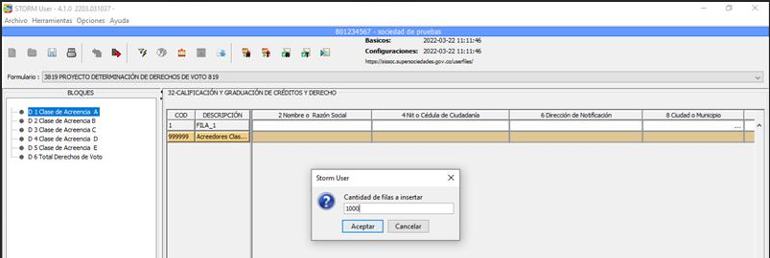
3819 PROYECTO DETERMINACIÓN DE DERECHOS DE VOTO

 |  |  |  |  |  | VOLVER

 | Tipo Informe | 32 | 32-CALIFICACIÓN Y GRADUACIÓN DE CRÉDITOS Y DERECHO
 | Formulario | 3819 | PROYECTO DETERMINACIÓN DE DERECHOS DE VOTO
 | Moneda Informe | 1
 | Entidad | NIT de la sociedad
 | Fecha | Día anterior a la fecha de admisión al proceso de reorganización de la persona jurídica.
 | Periodicidad | 1 | NO APLICA

[1] | Clase de Acreencia A
 |  | 2 | 4 | 6 | 8 | 10 | 12 | 13 | 14 | 16 | 18 | 20 | 24
 |  | Nombre o Razón Social | Nit o Cédula de Ciudadanía | Dirección de Notificación | Ciudad o Municipio | País | Tipo de Vinculo con el Deudor, Socios, Admon o Controlante? | No de la Obligación | Saldo de Capital por Pagar | Saldo Capital Vencido | Valor Capital Vencido-Actualizado IPC DANE | Derechos de Voto | Participación Derechos de Voto (%)
1 | FILA_1 | Campo de texto | Campo numérico (sin caracteres especiales y sin digito de verificación) | Campo alfa-numérico | Seleccionar la respuesta de la lista desplegable | Seleccionar la respuesta de la lista desplegable | Seleccionar la respuesta de la lista desplegable | Campo numérico | Campo numérico (Cifras en miles de pesos) | Campo numérico (Cifras en miles de pesos) | Campo numérico (Cifras en miles de pesos) | Campo numérico | Campo numérico
-1
999999 | FILA_999999 |  |  |  |  |  |  |  |  |  |  |  | Campo numérico

[2] | 0 Clase de Acreencia B
 |  | 2 | 4 | 6 | 8 | 10 | 12 | 13 | 14 | 16 | 18 | 20 | 24
 |  | Nombre o Razón Social | Nit o Cédula de Ciudadanía | Dirección de Notificación | Ciudad o Municipio | País | Tipo de Vinculo con el Deudor, Socios, Admón. o Controlante? | No de la Obligación | Saldo de Capital por Pagar | Saldo Capital Vencido | Valor Capital Vencido-Actualizado IPC DANE | Derechos de Voto | Participación Derechos de Voto (%)
1 | FILA_1 | Campo de texto | Campo numérico (sin caracteres especiales y sin digito de verificación) | Campo alfa-numérico | Seleccionar la respuesta de la lista desplegable | Seleccionar la respuesta de la lista desplegable | Seleccionar la respuesta de la lista desplegable | Campo numérico | Campo numérico (Cifras en miles de pesos) | Campo numérico (Cifras en miles de pesos) | Campo numérico (Cifras en miles de pesos) | Campo numérico | Campo numérico
-1
999999 | FILA_999999 |  |  |  |  |  |  |  |  |  |  |  | Campo numérico

[3] | 0 Clase de Acreencia C
 |  | 2 | 4 | 6 | 8 | 10 | 12 | 13 | 14 | 16 | 18 | 20 | 24
 |  | Nombre o Razón Social | Nit o Cédula de Ciudadanía | Dirección de Notificación | Ciudad o Municipio | País | Tipo de Vinculo con el Deudor, Socios, Admon o Controlante? | No de la Obligación | Saldo de Capital por Pagar | Saldo Capital Vencido | Valor Capital Vencido-Actualizado IPC DANE | Derechos de Voto | Participación Derechos de Voto (%)
1 | FILA_1 | Campo de texto | Campo numérico (sin caracteres especiales y sin digito de verificación) | Campo alfa-numérico | Seleccionar la respuesta de la lista desplegable | Seleccionar la respuesta de la lista desplegable | Seleccionar la respuesta de la lista desplegable | Campo numérico | Campo numérico (Cifras en miles de pesos) | Campo numérico (Cifras en miles de pesos) | Campo numérico (Cifras en miles de pesos) | Campo numérico | Campo numérico
-1
999999 | FILA_999999 |  |  |  |  |  |  |  |  |  |  |  | Campo numérico

[4] | 0 Clase de Acreencia D
 |  | 2 | 4 | 6 | 8 | 10 | 12 | 13 | 14 | 16 | 18 | 20 | 24
 |  | Nombre o Razón Social | Nit o Cédula de Ciudadanía | Dirección de Notificación | Ciudad o Municipio | País | Tipo de Vinculo con el Deudor, Socios, Admon o Controlante? | No de la Obligación | Saldo de Capital por Pagar | Saldo Capital Vencido | Valor Capital Vencido-Actualizado IPC DANE | Derechos de Voto | Participación Derechos de Voto (%)
1 | FILA_1 | Campo de texto | Campo numérico (sin caracteres especiales y sin digito de verificación) | Campo alfa-numérico | Seleccionar la respuesta de la lista desplegable | Seleccionar la respuesta de la lista desplegable | Seleccionar la respuesta de la lista desplegable | Campo numérico | Campo numérico (Cifras en miles de pesos) | Campo numérico (Cifras en miles de pesos) | Campo numérico (Cifras en miles de pesos) | Campo numérico | Campo numérico
-1
999999 | FILA_999999 |  |  |  |  |  |  |  |  |  |  |  | Campo numérico

[5] | 0 Clase de Acreencia E
 |  | 2 | 4 | 6 | 8 | 10 | 12 | 13 | 14 | 16 | 18 | 20 | 24
 |  | Nombre o Razón Social | Nit o Cédula de Ciudadanía | Dirección de Notificación | Ciudad o Municipio | País | Tipo de Vinculo con el Deudor, Socios, Admon o Controlante? | No de la Obligación | Saldo de Capital por Pagar | Saldo Capital Vencido | Valor Capital Vencido-Actualizado IPC DANE | Derechos de Voto | Participación Derechos de Voto (%)
1 | FILA_1 | Campo de texto | Campo numérico (sin caracteres especiales y sin digito de verificación) | Campo alfa-numérico | Seleccionar la respuesta de la lista desplegable | Seleccionar la respuesta de la lista desplegable | Seleccionar la respuesta de la lista desplegable | Campo numérico | Campo numérico (Cifras en miles de pesos) | Campo numérico (Cifras en miles de pesos) | Campo numérico (Cifras en miles de pesos) | Campo numérico | Campo numérico
-1
999999 | FILA_999999 |  |  |  |  |  |  |  |  |  |  |  | Campo numérico

[6] | 0 Total Derechos de Voto
 |  | 2 | 4 | 6 | 8 | 10 | 12 | 13 | 14 | 16 | 18 | 20 | 24
 |  | Nombre o Razón Social | Nit o Cédula de Ciudadanía | Dirección de Notificación | Ciudad o Municipio | País | Tipo de Vinculo con el Deudor, Socios, Admon o Controlante? | No de la Obligación | Saldo de Capital por Pagar | Saldo Capital Vencido | Valor Capital Vencido-Actualizado IPC DANE | Derechos de Voto | Participación Derechos de Voto (%)
1 | FILA_1 | Campo de texto | Campo numérico (sin caracteres especiales y sin digito de verificación) | Campo alfa-numérico | Seleccionar la respuesta de la lista desplegable | Seleccionar la respuesta de la lista desplegable | Seleccionar la respuesta de la lista desplegable | Campo numérico | Campo numérico (Cifras en miles de pesos) | Campo numérico (Cifras en miles de pesos) | Campo numérico (Cifras en miles de pesos) | Campo numérico | Campo numérico

Tenga en cuenta:
Para agregar filas de manera masiva (1 a 999) para el diligenciamiento del informe.
1. Diríjase a la barra del menú del aplicativo Storm_User y seleccione HERRAMIENTAS.
2. Seleccione Insertar filas
3. En la ventana que se ejecuta, digite el número de filas que requiera para el diligenciamiento del informe.
IMPORTANTE
Si desea diligenciar el informe en Excel, debe crear previamente el número de filas que necesite en el aplicativo Storm_User, luego realice la exportación a Excel.
Posteriormente importe el archivo diligenciado en Excel al aplicativo Storm User.
Pagina 29 de Manual Usuario - STORM_User

3820 PASIVOS CALIFICACIÓN Y ...
3820 CALIFICACIÓN Y GRADUACIÓN DE CRÉDITOS

 |  |  |  |  |  |  | VOLVER

 | Tipo Informe | 32 | 32-CALIFICACIÓN Y GRADUACIÓN DE CRÉDITOS Y DERECHO
 | Formulario | 3820 | PASIVOS CALIFICACIÓN Y GRADUACIÓN DE CRÉDITOS - 820
 | Moneda Informe | 1
 | Entidad | NIT de la sociedad
 | Fecha | Día anterior a la fecha de admisión al proceso de reorganización de la persona jurídica.
 | Periodicidad | 1 | NO APLICA

[1] | 0 Primera Clase
 |  | 2 | 4 | 6 | 7 | 8 | 10
 |  | Nombre o Razón Social | Nit o Cédula de Ciudadanía | Clase de Crédito | No de la Obligación | Saldo Capital por Pagar | Identificación Bien en Garantía
1 | FILA_1 | Campo de texto | Campo numérico (sin caracteres especiales y sin digito de verificación) | Seleccionar la respuesta de la lista desplegable | Campo numérico | Campo numérico (Cifras en miles de pesos)
-1
999999 | FILA_999999

[2] | 0 Segunda Clase
 |  | 2 | 4 | 6 | 7 | 8 | 10
 |  | Nombre o Razón Social | Nit o Cédula de Ciudadanía | Clase de Crédito | No de la Obligación | Saldo Capital por Pagar | Identificación Bien en Garantía
1 | FILA_1 | Campo de texto | Campo numérico (sin caracteres especiales y sin digito de verificación) | Campo de texto | Numérico | Campo numérico (Cifras en miles de pesos) | Alfa numérico
-1
999999 | FILA_999999

[3] | 0 Tercera Clase
 |  | 2 | 4 | 6 | 7 | 8 | 10
 |  | Nombre o Razón Social | Nit o Cédula de Ciudadanía | Clase de Crédito | No de la Obligación | Saldo Capital por Pagar | Identificación Bien en Garantía
1 | FILA_1 | Campo de texto | Campo numérico (sin caracteres especiales y sin digito de verificación) | Campo de texto | Numérico | Campo numérico (Cifras en miles de pesos) | Alfa numérico
-1
999999 | FILA_999999

[4] | 0 Cuarta Clase
 |  | 2 | 4 | 6 | 7 | 8 | 10
 |  | Nombre o Razón Social | Nit o Cédula de Ciudadanía | Clase de Crédito | No de la Obligación | Saldo Capital por Pagar | Identificación Bien en Garantía
1 | FILA_1 | Campo de texto | Campo numérico (sin caracteres especiales y sin digito de verificación) | Campo de texto | Numérico | Campo numérico (Cifras en miles de pesos)
-1
999999 | FILA_999999

[5] | 0 Quinta Clase
 |  | 2 | 4 | 6 | 7 | 8 | 10
 |  | Nombre o Razón Social | Nit o Cédula de Ciudadanía | Clase de Crédito | No de la Obligación | Saldo Capital por Pagar | Identificación Bien en Garantía
1 | FILA_1 | Campo de texto | Campo numérico (sin caracteres especiales y sin digito de verificación) | Campo de texto | Numérico | Campo numérico (Cifras en miles de pesos)
-1
999999 | FILA_999999

[6] | 0 Total Pasivo Cierto Externo
 |  | 2 | 4 | 6 | 7 | 8 | 10
 |  | Nombre o Razón Social | Nit o Cédula de Ciudadanía | Clase de Crédito | No de la Obligación | Saldo Capital por Pagar | Identificación Bien en Garantía
1 | FILA_1

[7] | 0 Créditos Litigiosos
 |  | 2 | 4 | 6 | 7 | 8 | 10
 |  | Nombre o Razón Social | Nit o Cédula de Ciudadanía | Clase de Crédito | No de la Obligación | Saldo Capital por Pagar | Identificación Bien en Garantía
1 | FILA_1 | Campo de texto | Campo numérico (sin caracteres especiales y sin digito de verificación) | Campo de texto | Numérico | Campo numérico (Cifras en miles de pesos)
-1
999999 | FILA_999999

[8] | 0 Créditos Contingentes
 |  | 2 | 4 | 6 | 7 | 8 | 10
 |  | Nombre o Razón Social | Nit o Cédula de Ciudadanía | Clase de Crédito | No de la Obligación | Saldo Capital por Pagar | Identificación Bien en Garantía
1 | FILA_1 | Campo de texto | Campo numérico (sin caracteres especiales y sin digito de verificación) | Campo de texto | Numérico | Campo numérico (Cifras en miles de pesos)
-1
999999 | FILA_999999

[9] | 0 Total Pasivo Incierto Externo
 |  | 2 | 4 | 6 | 7 | 8 | 10
 |  | Nombre o Razón Social | Nit o Cédula de Ciudadanía | Clase de Crédito | No de la Obligación | Saldo Capital por Pagar | Identificación Bien en Garantía
1 | FILA_1

[10] | 0 Total Pasivo
 |  | 2 | 4 | 6 | 7 | 8 | 10
 |  | Nombre o Razón Social | Nit o Cédula de Ciudadanía | Clase de Crédito | No de la Obligación | Saldo Capital por Pagar | Identificación Bien en Garantía
1 | FILA_1

Tenga en cuenta:
Para agregar filas de manera masiva (1 a 999) para el diligenciamiento del informe.
1. Diríjase a la barra del menú del aplicativo Storm_User y seleccione HERRAMIENTAS.
2. Seleccione Insertar filas
3. En la ventana que se ejecuta, digite el numero de filas que requiera para el diligenciamiento del informe.
IMPORTANTE
Si desea diligenciar el informe en Excel, debe crear previamente el número de filas que necesite en el aplicativo Storm_User, luego realice la exportación a Excel.
Posteriormente importe el archivo diligenciado en Excel al aplicativo Storm User.
Pagina 29 de Manual Usuario - STORM_User

30103 - CONSOLIDADO IN...
30103 CONSOLIDADO INVENTARIO DE ACTIVOS

 |  |  |  | VOLVER
 | Tipo Informe | 32 | 32-CALIFICACIÓN Y GRADUACIÓN DE CRÉDITOS Y DERECHO
 | Formulario | 30103 | CONSOLIDADO INVENTARIO DE ACTIVOS
 | Moneda Informe | 1
 | Entidad | NIT de la sociedad
 | Fecha | Día anterior a la fecha de admisión al proceso de reorganización de la persona jurídica.
 | Periodicidad | 1 | NO APLICA

[1] | 0 Activos
 |  | 4 | 8
 |  | Saldo a la Fecha de Admisión | Valor Neto de Realización
10 | Disponible | Dato Numérico | Dato Numérico
20 | Inversiones | Dato Numérico | Dato Numérico
30 | Deudores | Dato Numérico | Dato Numérico
40 | Inventarios | Dato Numérico | Dato Numérico
50 | Propiedad Planta y Equipo | Dato Numérico | Dato Numérico
60 | Intangibles | Dato Numérico | Dato Numérico
70 | Diferidos | Dato Numérico | Dato Numérico
80 | Otros Activos | Dato Numérico | Dato Numérico
90 | Valorizaciones | Dato Numérico | Dato Numérico
999999 | FILA_TOTAL | Celda de calculo automático | Celda de calculo automático

